Log Produk
Foto Produk | Tanggal | Jam | Shift | Warna Produk
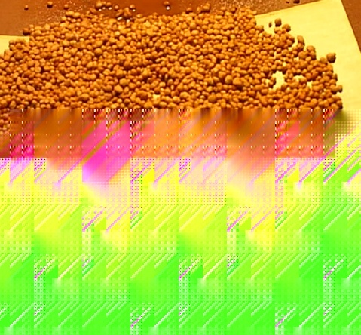 | 2026-03-05 | 16:54:59 | Shift 2 (15:00-23:00) | tidak_merah

